JDWm 1A 20-4
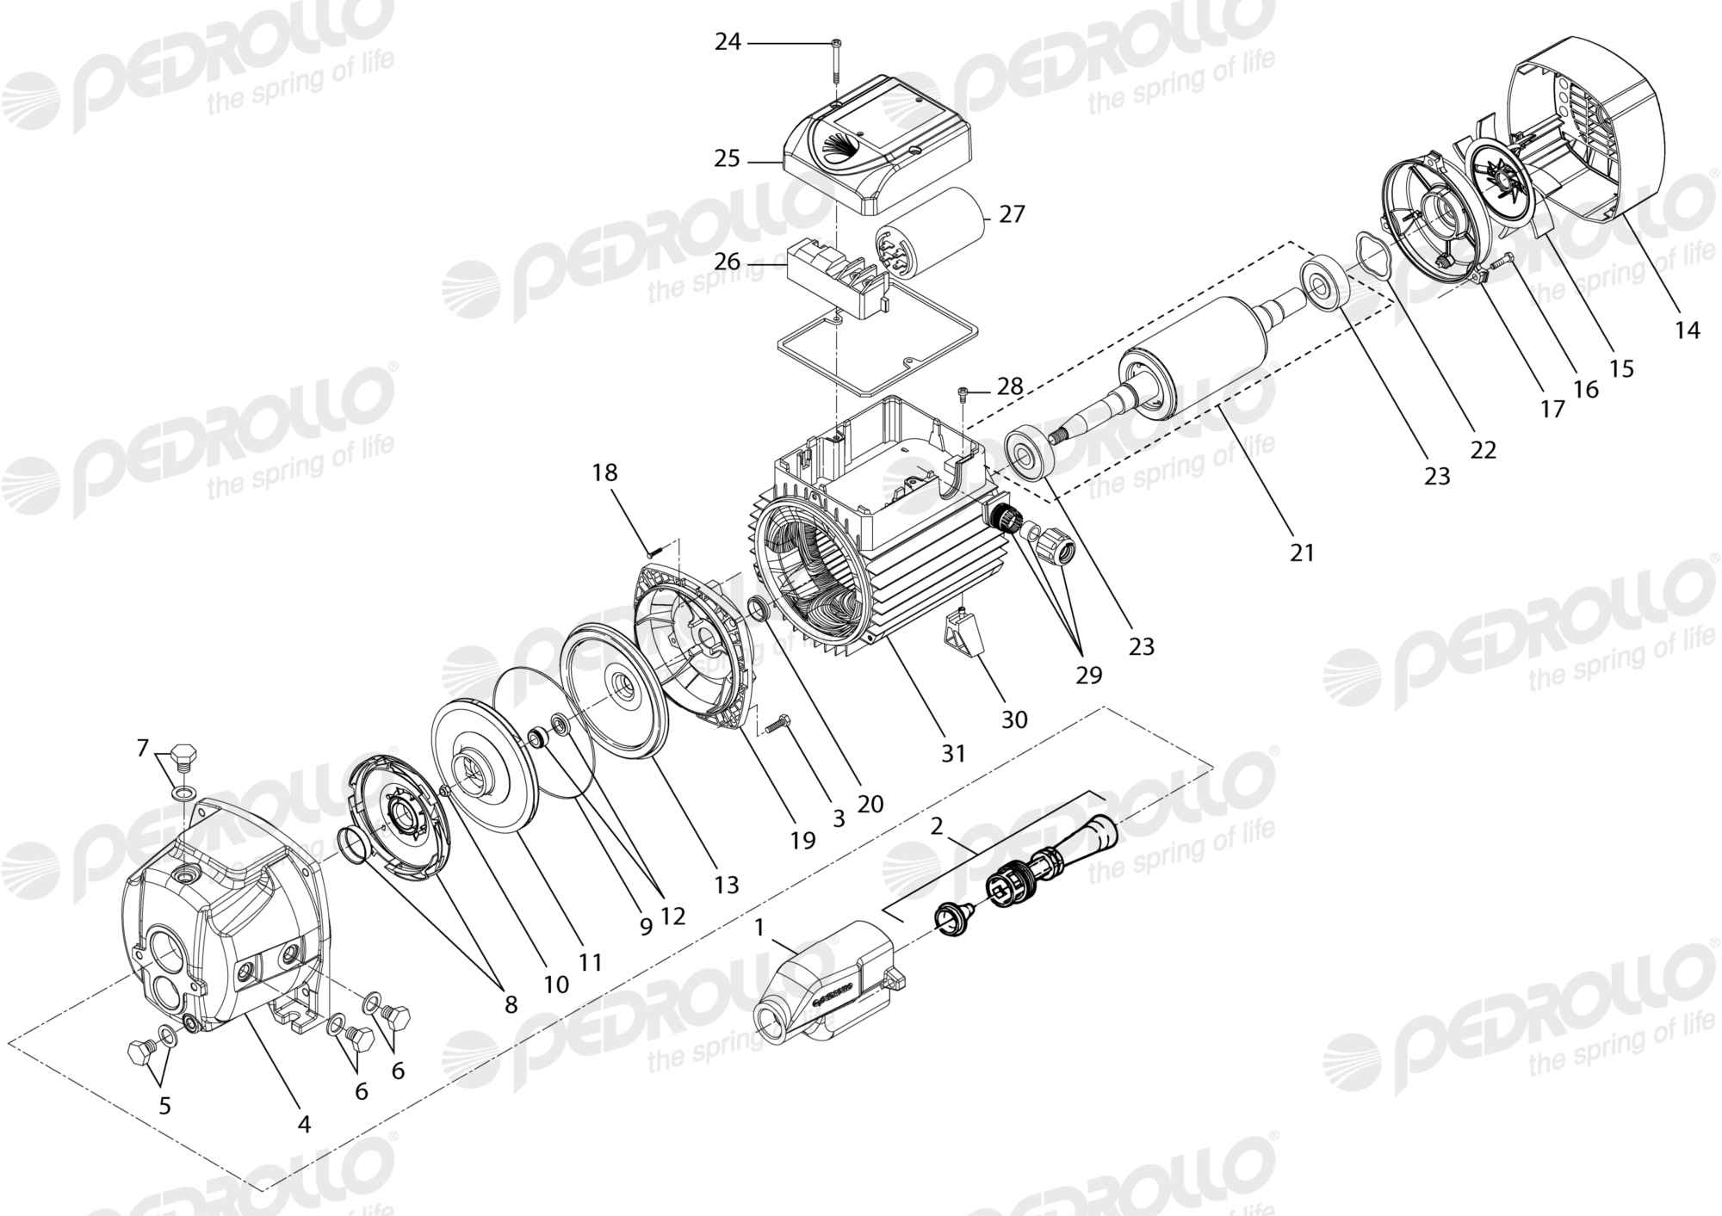
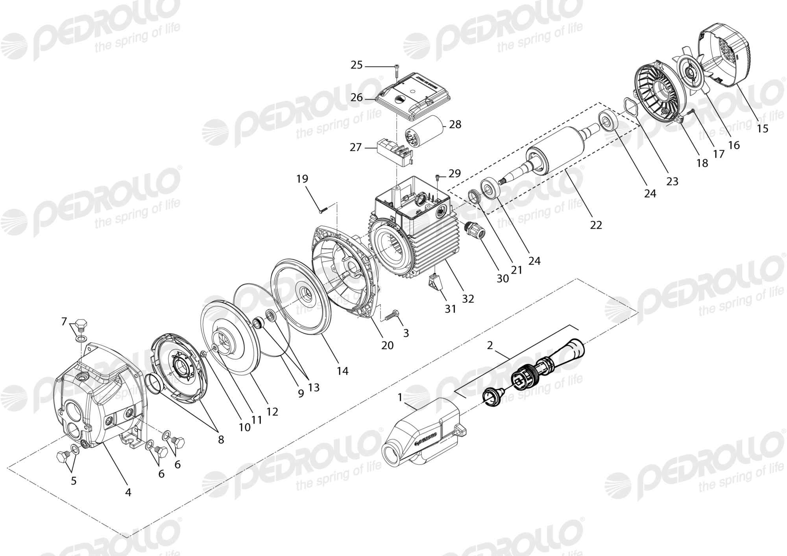

Código | Modelo
105997 | JDWm 1A 20-4

 |  |  | Código Koslan |  |  |  |  | Código Koslan |  |  |  | Código Koslan
Posición | Descripción | Cantidad | Versión - | Versión A | Posición | Descripción | Cantidad | Versión B | Posición | Descripción | Cantidad | Versión C
1 | Eyector con difusor a palas | 1 | 700424 | 700424 | 1 | Eyector con difusor a palas | 1 | 700424 | 1 | Eyector con difusor a palas | 1 | 700424
2 | Venturi y tobera con juntas | 1 | - | - | 2 | Venturi y tobera con juntas | 1 | - | 2 | Venturi y tobera con juntas | 1 | -
3 | Tornillo del cuerpo bomba | 4 | - | - | 3 | Tornillo del cuerpo bomba | 4 | - | 3 | Tornillo del cuerpo bomba | 4 | -
4 | Cuerpo bomba | 1 | - | - | 4 | Cuerpo bomba | 1 | - | 4 | Cuerpo bomba | 1 | -
5 | Tapón con arandela | 1 | 700343 | 700343 | 5 | Tapón con arandela | 1 | 700343 | 5 | Tapón con arandela | 1 | 700343
6 | Tapón con junta tórica | 2 | 707414 | 707414 | 6 | Tapón con junta tórica | 2 | 707414 | 6 | Tapón con junta tórica | 2 | 707414
7 | Tapón con arandela | 1 | - | - | 7 | Tapón con arandela | 1 | - | 7 | Tapón con arandela | 1 | -
8 | Difusor | 1 | - | - | 8 | Difusor | 1 | - | 8 | Difusor | 1 | -
9 | Junta tórica del cuerpo bomba | 1 | 700642 | 700642 | 9 | Junta tórica del cuerpo bomba | 1 | 700642 | 9 | Junta tórica del cuerpo bomba | 1 | 700642
10 | Tuerca | 1 | 700160 | 700160 | 10 | Tuerca | 1 | 700160 | 10 | Tuerca | 1 | 700160
11 | Rodete | 1 | - | - | 11 | Arandela | 1 | 700310 | 11 | Arandela | 1 | 700310
12 | Sello mecánico Ø 14 mm | 1 | 700749 | 700749 | 12 | Rodete | 1 | - | 12 | Rodete | 1 | -
13 | Tapa del cuerpo bomba | 1 | 700799 | 700799 | 13 | Sello mecánico Ø 14 mm | 1 | 700749 | 13 | Sello mecánico Ø 14 mm | 1 | 700749
14 | Tapa del ventilador | 1 | 703786 | 707317 | 14 | Tapa del cuerpo bomba | 1 | 700799 | 14 | Tapa del cuerpo bomba | 1 | 700799
15 | Ventilador | 1 | 703787 | 707318 | 15 | Tapa del ventilador | 1 | 707317 | 15 | Tapa del ventilador | 1 | 707317
16 | Tornillo | 3 | 705006 | 705006 | 16 | Ventilador | 1 | 707318 | 16 | Ventilador | 1 | 707318
17 | Tapa motor | 1 | - | - | 17 | Tornillo | 3 | 705006 | 17 | Tornillo | 3 | 705006
18 | Tornillo | 3 | - | - | 18 | Tapa motor | 1 | - | 18 | Tapa motor | 1 | -
19 | Soporte motor | 1 | 700767 | 700767 | 19 | Tornillo | 3 | - | 19 | Tornillo | 3 | -
20 | Deflector | 1 | 700431 | 700431 | 20 | Soporte motor | 1 | 700767 | 20 | Deflector | 1 | 700431
21 | Eje con rotor | 1 | - | - | 21 | Deflector | 1 | 700431 | 21 | Soporte motor | 1 | 700767
22 | Muelle de compensación | 1 | 700303 | 700303 | 22 | Eje con rotor | 1 | - | 22 | Eje con rotor | 1 | -
23 | Rodamiento | 2 | 700697 | 700697 | 23 | Muelle de compensación | 1 | 700303 | 23 | Muelle de compensación | 1 | 700303
24 | Tornillo | 2 | - | - | 24 | Rodamiento | 2 | 700697 | 24 | Rodamiento | 2 | 700697
25 | Tapa bornes | 1 | 704015 | 704015 | 25 | Tornillo | 2 | 705008 | 25 | Tornillo | 2 | -
26 | Placa bornes | 1 | 702243 | 702243 | 26 | Tapa bornes | 1 | - | 26 | Tapa bornes | 1 | 707950
27 | Condensador 25 µF | 1 | 700354 | 700354 | 27 | Placa bornes | 1 | 702243 | 27 | Placa bornes | 1 | 702243
28 | Tornillo | 1 | 705011 | 705011 | 28 | Condensador 25 µF | 1 | 700354 | 28 | Condensador 25 µF | 1 | 700354
29 | Pasacable | 1 | - | - | 29 | Tornillo | 1 | 705011 | 29 | Tornillo | 1 | 705011
30 | Pie de apoyo | 1 | 707981 | 707981 | 30 | Pasacable | 1 | - | 30 | Pasacable | 1 | -
31 | Caja motor con estator bobinado (230V - 50Hz) | 1 | - | - | 31 | Pie de apoyo | 1 | 707981 | 31 | Pie de apoyo | 1 | 707981
 |  |  |  |  | 32 | Caja motor con estator bobinado (230V - 50Hz) | 1 | - | 32 | Caja motor con estator bobinado (230V - 50Hz) | 1 | -

